Carte
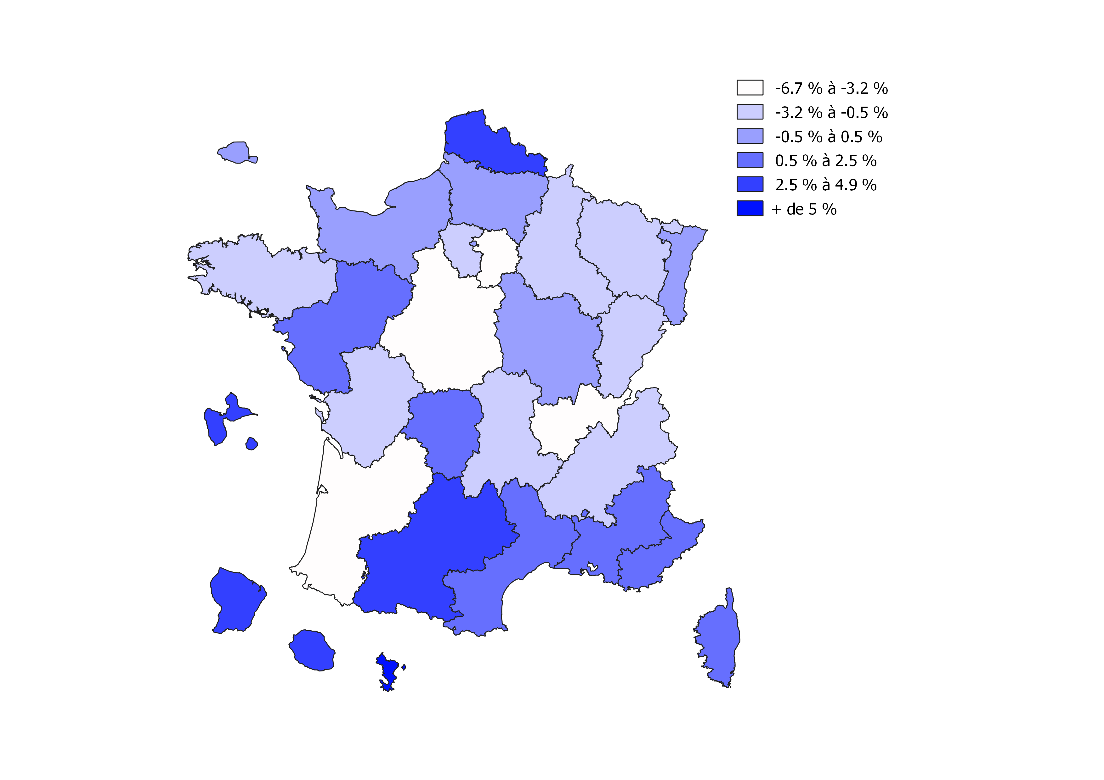
Carte - Evolution des nouvelles inscriptions en première année en 2019-2020 par université et par académie
Hors inscriptions simultanées en licence et en CPGE
Source : MESRI - SIES / Système d'information SISE
Champ : France métropolitaine + DROM

